树莓派
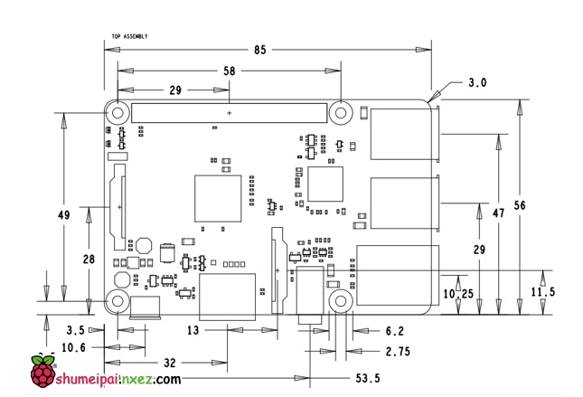
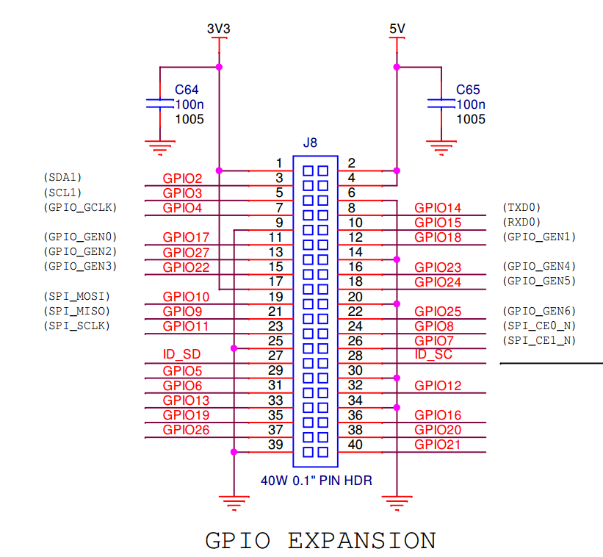
电源板功能
 |  |  |  | 树莓派
 | 网络 | 功能 | 复用 | .BCM 引脚 | .BOARD 引脚 | 备注 | 网络 | .BCM 引脚 | .BOARD 引脚 |  | .BCM 引脚 | 网络 | 备注
电机驱动 | IN1 | MOTO A+ |  | GPIO 19 | 35 | 3V3 |  | 3V3 | 1 | 2 | 5V |  | 5V
 | ENA | ENA |  | GPIO 13 | 33 | SDA1 | SDA | GPIO 2 | 3 | 4 | 5V |  | 5V
 | IN2 | MOTO A- |  | GPIO 16 | 36 | SCL1 | SCL | GPIO 3 | 5 | 6 | GND
 | IN3 | MOTO B+ |  | GPIO 21 | 40 | gpio_gclk | ECHO | GPIO 4 | 7 | 8 | GPIO 14 | TXD | TXD0
 | ENB | ENB |  | GPIO 20 | 38 |  |  | GND | 9 | 10 | GPIO 15 | RXD | RXD0
 | IN4 | MOTO B- |  | GPIO 26 | 37 | gpio_gen0 | TRIG | GPIO 17 | 11 | 12 | GPIO 18 | IR_R | gpio_gen1
 |  |  |  |  |  | gpio_gen2 | IR_L | GPIO 27 | 13 | 14 | GND
 |  |  |  |  |  | gpio_gen03 | IR_M | GPIO 22 | 15 | 16 | GPIO 23 | IRF_R | gpio_gen4
舵机 | SER1 | 舵机1 |  | GPIO 11 | 23 |  |  | 3V3 | 17 | 18 | GPIO 24 | IRF_L | gpio_gen5
 | SER2 | 舵机2 |  | GPIO 8 | 24 | spi_mosi | LED0 | GPIO 10 | 19 | 20 | GND
 | SER3 | 舵机3 |  | GPIO 7 | 26 | spi_miso | LED1 | GPIO 9 | 21 | 22 | GPIO 25 | LED2 | gpio_gen6
 | SER4 | 舵机4 |  | GPIO 5 | 29 | spi_sclk | SER1 | GPIO 11 | 23 | 24 | GPIO 8 | SER2 | spi_ce0_n
 |  |  |  |  |  |  |  | GND | 25 | 26 | GPIO 7 | SER3 | spi_ce1_n
 |  |  |  |  |  |  |  | ID_SD | 27 | 28 | ID_SC
 | SER7 | 舵机7 | 云台 | GPIO 6 | 31 |  | SER4 | GPIO 5 | 29 | 30 | GND
 | SER8 | 舵机8 |  | GPIO 12 | 32 |  | SER7 | GPIO 6 | 31 | 32 | GPIO 12 | SER8
红外 | IR_R | 红外寻迹右 |  | GPIO 18 | 12 |  | ENA | GPIO 13 | 33 | 34 | GND
 | IR_L | 红外寻迹左 |  | GPIO 27 | 13 |  | IN1 | GPIO 19 | 35 | 36 | GPIO 16 | IN2
 | IRF_R | 跟随右 |  | GPIO 23 | 16 |  | IN4 | GPIO 26 | 37 | 38 | GPIO 20 | ENB
 | IR_M | 跟随中 |  | GPIO 22 | 15 |  |  | GND | 39 | 40 | GPIO 21 | IN3
 | IRF_L | 跟随左 |  | GPIO 24 | 18
超声波 | ECHO | 超声波Echo |  | GPIO 4 | 7
 | TRIG | 超声波Trig |  | GPIO 17 | 11
预留LED | LED0 | LED0 |  | GPIO 10 | 19
 | LED1 | LED1 |  | GPIO 9 | 21
 | LED2 | LED2 |  | GPIO 25 | 22
串口 | RX | RXD |  | RX | 10
 | TX | TXD |  | TX | 8
IIC | SDA | SDA |  | SDA | 3
 | SCL | SCL |  | SCL | 5
ID EEPROM | ID_SD | ID_SD |  | ID_SD | 27
 | ID_SC | ID_SC |  | ID_SC | 28
SPI | MOSI
 | MISO
 | SCLK
 | CE0
 | CE1

电源板
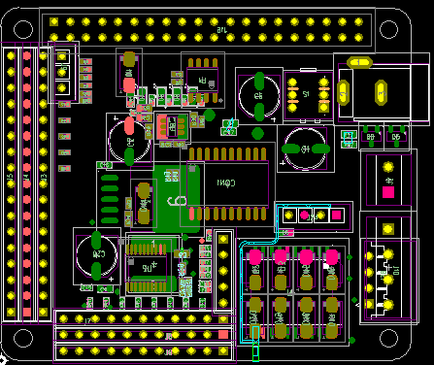
 | 序号 | 地 | 电源 | .BCM GPIO | .BOARD GPIO | FUNC | .BCM GPIO | .BOARD GPIO | FUNC
IIC | 17 | GND | 5V | GPIO 2 | 3 | SDA | GPIO 3 | 5 | SCL
UART | 16 | GND | 5V | GPIO 14 | 8 | TXD | GPIO 15 | 10 | RXD
超声波 | 15 | GND | 5V | GPIO 4 | 7 | ECHO | GPIO 17 | 11 | TRIG
红外 | 14 | GND | 5V | GPIO 18 | 1 | IR_R | 电源板插针及 功能引脚分配表 分别标注了 .BCM模式下的引脚序号 以及 .BOARD模式下的引脚序号
 | 13 | GND | 5V | GPIO 27 | 13 | IR_L
 | 12 | GND | 5V | GPIO 22 | 15 | IR_M
 | 11 | GND | 5V | GPIO 23 | 16 | IRF_R
 | 10 | GND | 5V | GPIO 24 | 18 | IRF_L
LED | 9 | GND | 5V | GPIO 10 | 19 | LED0
 | 8 | GND | 5V | GPIO 9 | 21 | LED1
 | 7 | GND | 5V | GPIO 25 | 22 | LED2
预留io | 6 | GND | 5V | GPIO 11 | 23
 | 5 | GND | 5V | GPIO 8 | 24
 | 4 | GND | 5V | GPIO 7 | 26
 | 3 | GND | 5V | GPIO 5 | 29
 | 2 | GND | 5V | GPIO 6 | 31
 | 1 | GND | 5V | GPIO 12 | 32
电机驱动 |  |  |  | GPIO 19 | 35 | IN1
 |  |  |  | GPIO 13 | 33 | ENA
 |  |  |  | GPIO 16 | 36 | IN2
 |  |  |  | GPIO 21 | 40 | IN3
 |  |  |  | GPIO 20 | 38 | ENB
 |  |  |  | GPIO 26 | 37 | IN4
ID EEPROM |  |  |  | ID_SD | 27 | ID_SD
 |  |  |  | ID_SC | 28 | ID_SC
备注 | 网络 | .BCM 引脚 | .BOARD 引脚 | .BOARD 引脚 | .BCM 引脚 | 网络 | 备注
3V3 |  | 3V3 | 1 | 2 | 5V |  | 5V
SDA1 | SDA | GPIO 2 | 3 | 4 | 5V |  | 5V
SCL1 | SCL | GPIO 3 | 5 | 6 | GND
gpio_gclk | ECHO | GPIO 4 | 7 | 8 | GPIO 14 | TXD | TXD0
 |  | GND | 9 | 10 | GPIO 15 | RXD | RXD0
gpio_gen0 | TRIG | GPIO 17 | 11 | 12 | GPIO 18 | IR_R | gpio_gen1
gpio_gen2 | IR_L | GPIO 27 | 13 | 14 | GND
gpio_gen03 | IR_M | GPIO 22 | 15 | 16 | GPIO 23 | IRF_R | gpio_gen4
 |  | 3V3 | 17 | 18 | GPIO 24 | IRF_L | gpio_gen5
spi_mosi | LED0 | GPIO 10 | 19 | 20 | GND
spi_miso | LED1 | GPIO 9 | 21 | 22 | GPIO 25 | LED2 | gpio_gen6
spi_sclk |  | GPIO 11 | 23 | 24 | GPIO 8 |  | spi_ce0_n
 |  | GND | 25 | 26 | GPIO 7 |  | spi_ce1_n
 |  | ID_SD | 27 | 28 | ID_SC
 |  | GPIO 5 | 29 | 30 | GND
 |  | GPIO 6 | 31 | 32 | GPIO 12 |  |  |  |  | ``
 | ENA | GPIO 13 | 33 | 34 | GND
 | IN1 | GPIO 19 | 35 | 36 | GPIO 16 | IN2
 | IN4 | GPIO 26 | 37 | 38 | GPIO 20 | ENB
 |  | GND | 39 | 40 | GPIO 21 | IN3
40 PIN引脚说明

